試験内容(11-1)
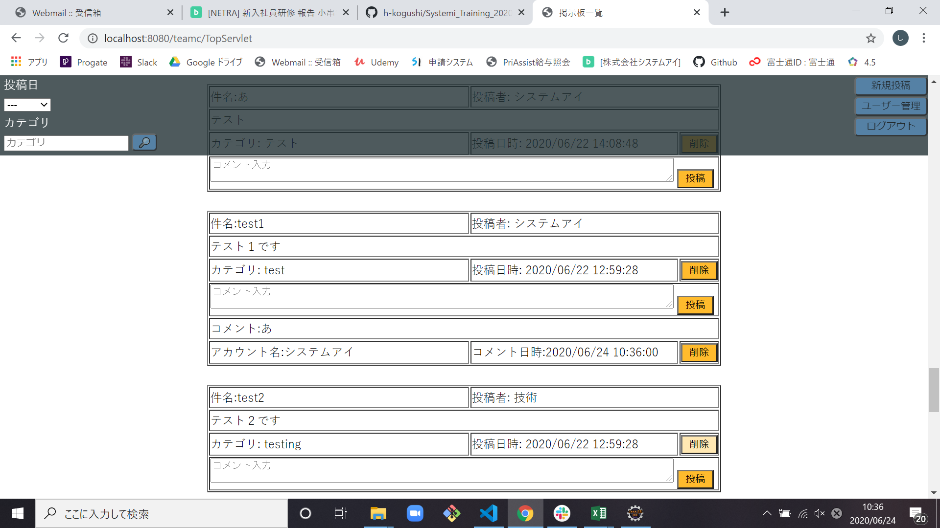
試験エビデンス
番号 | シナリオ | 作成チーム | 担当者
11 | ホームのコメント投稿確認 | チームC | 劉

試験番号 | 画面内容
11-1 | コメントに一文字投稿前

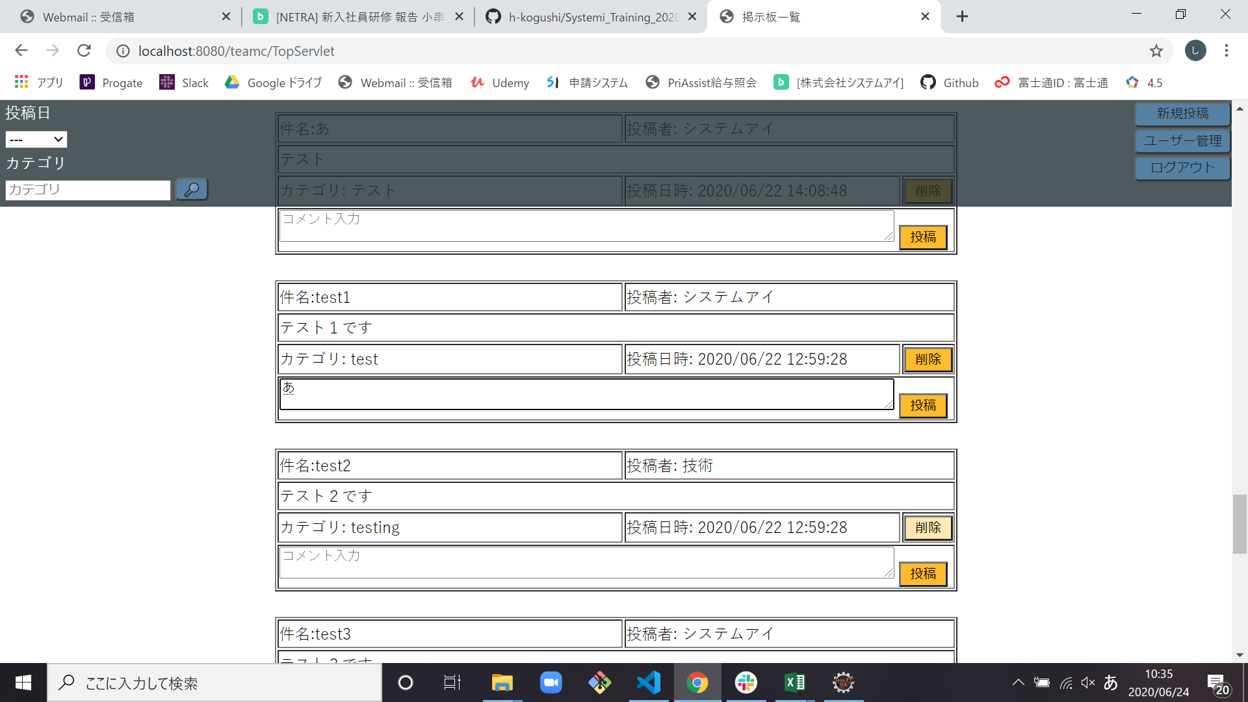

11-1 | コメントに一文字投稿後

試験内容(11-1db)
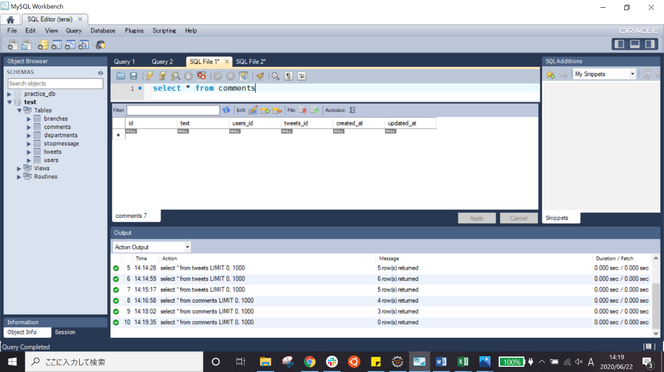
試験エビデンス
番号 | シナリオ | 作成チーム | 担当者
11 | ホームのコメント投稿確認 | チームC | 劉

試験番号 | 画面内容
11-1 | コメントに一文字を投稿前のデータベース
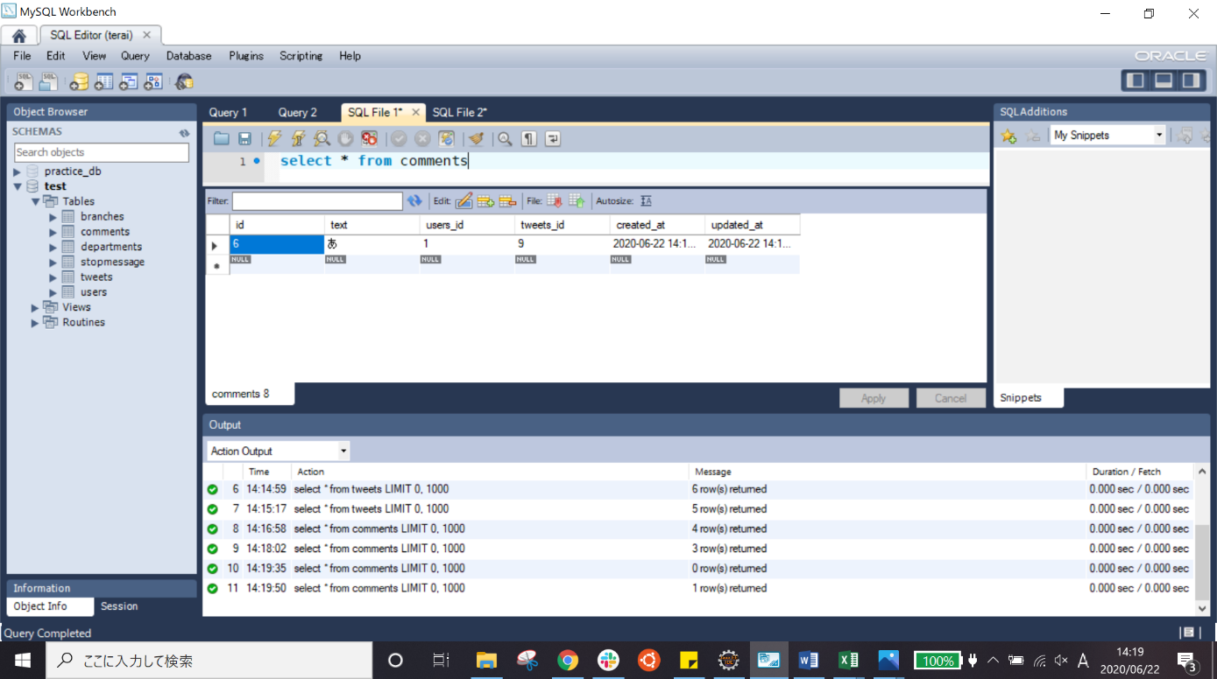

11-1 | コメントに一文字を投稿後のデータベース

試験内容(11-2)
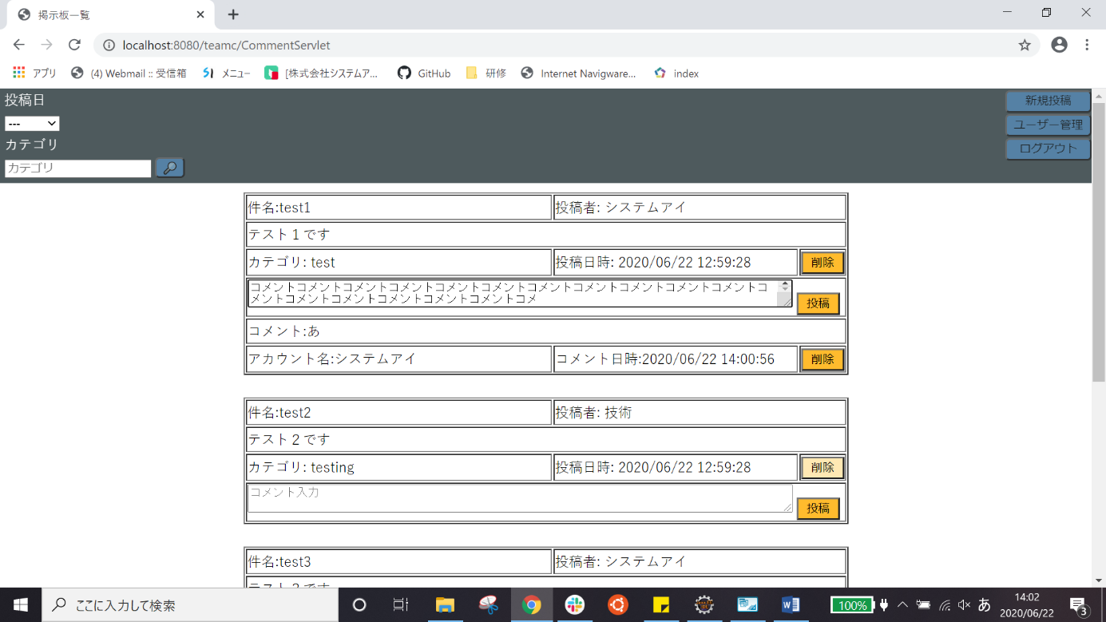
試験エビデンス
番号 | シナリオ | 作成チーム | 担当者
11 | ホームのコメント投稿確認 | チームC | 劉

試験番号 | 画面内容
11-2 | コメントに250文字を投稿前
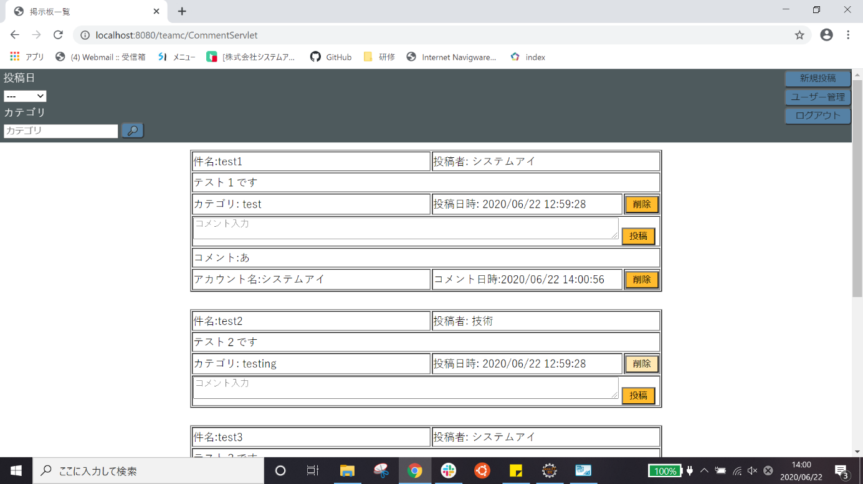

11-2 | コメントに250文字を投稿後

試験内容(11-2db)
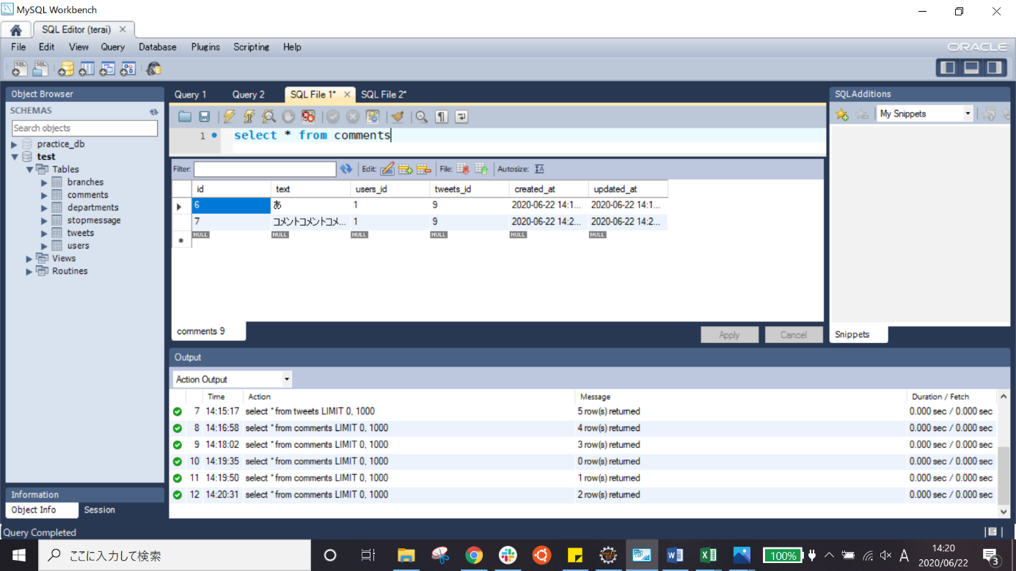
試験エビデンス
番号 | シナリオ | 作成チーム | 担当者
11 | ホームのコメント投稿確認 | チームC | 劉

試験番号 | 画面内容
11-2 | コメントに250文字を投稿前のデータベース


11-2 | コメントに250文字を投稿後

試験内容(11-3)
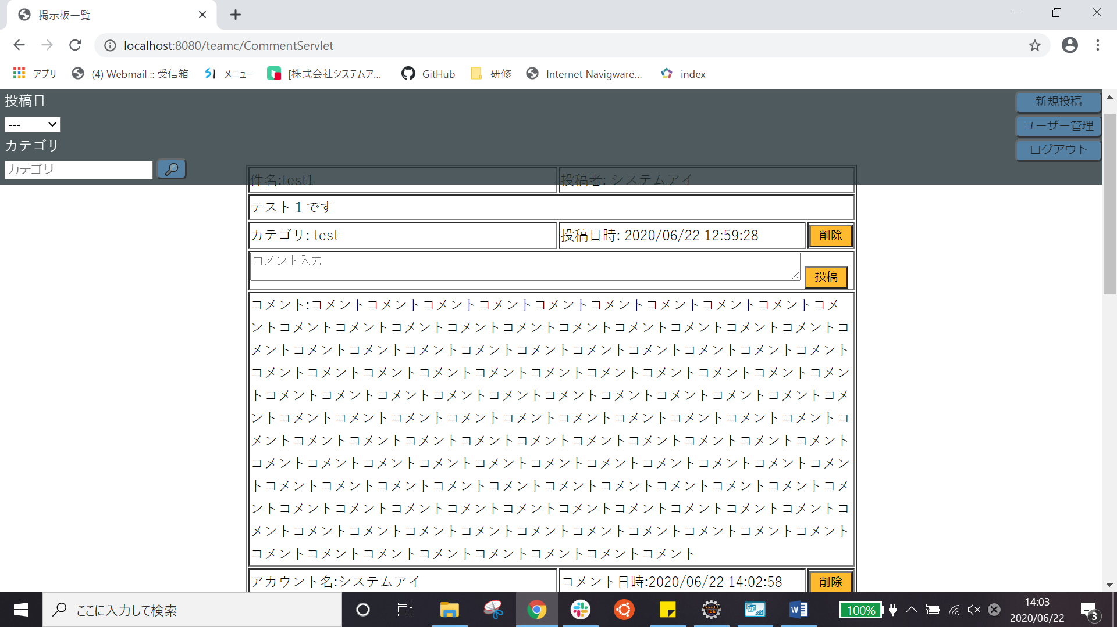
試験エビデンス
番号 | シナリオ | 作成チーム | 担当者
11 | ホームのコメント投稿確認 | チームC | 劉

試験番号 | 画面内容
11-3 | コメントに500文字を投稿前
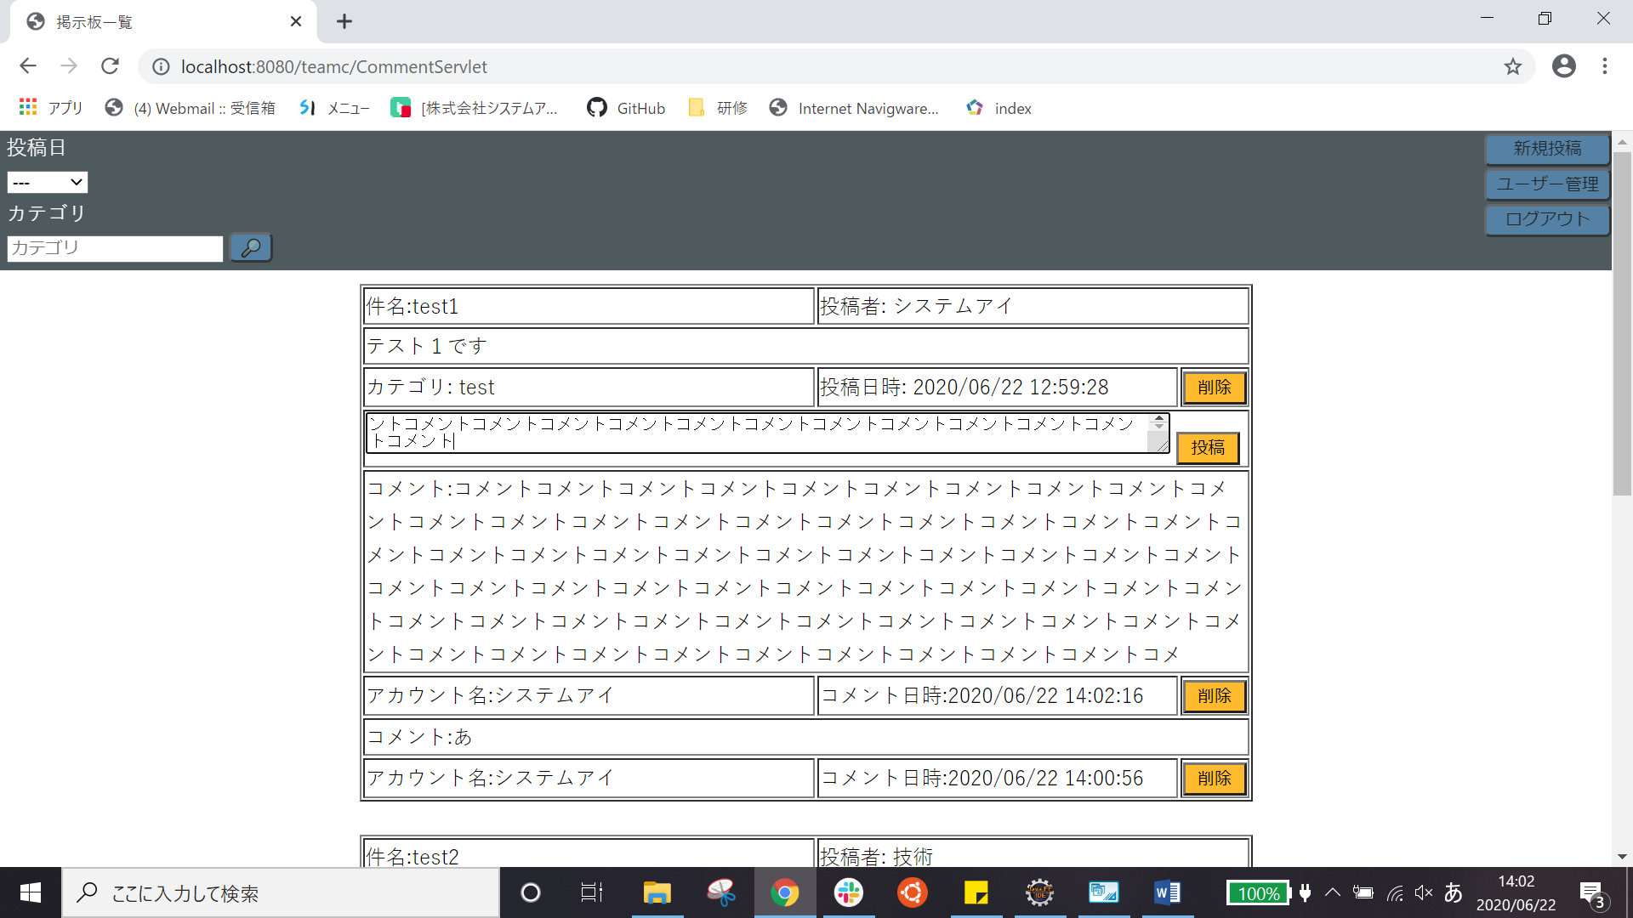

11-3 | コメントに500文字を投稿後

試験内容(11-3db)
試験エビデンス
番号 | シナリオ | 作成チーム | 担当者
11 | ホームのコメント投稿確認 | チームC

試験番号 | 画面内容
11-3 | コメントに250文字を投稿前のデータベース

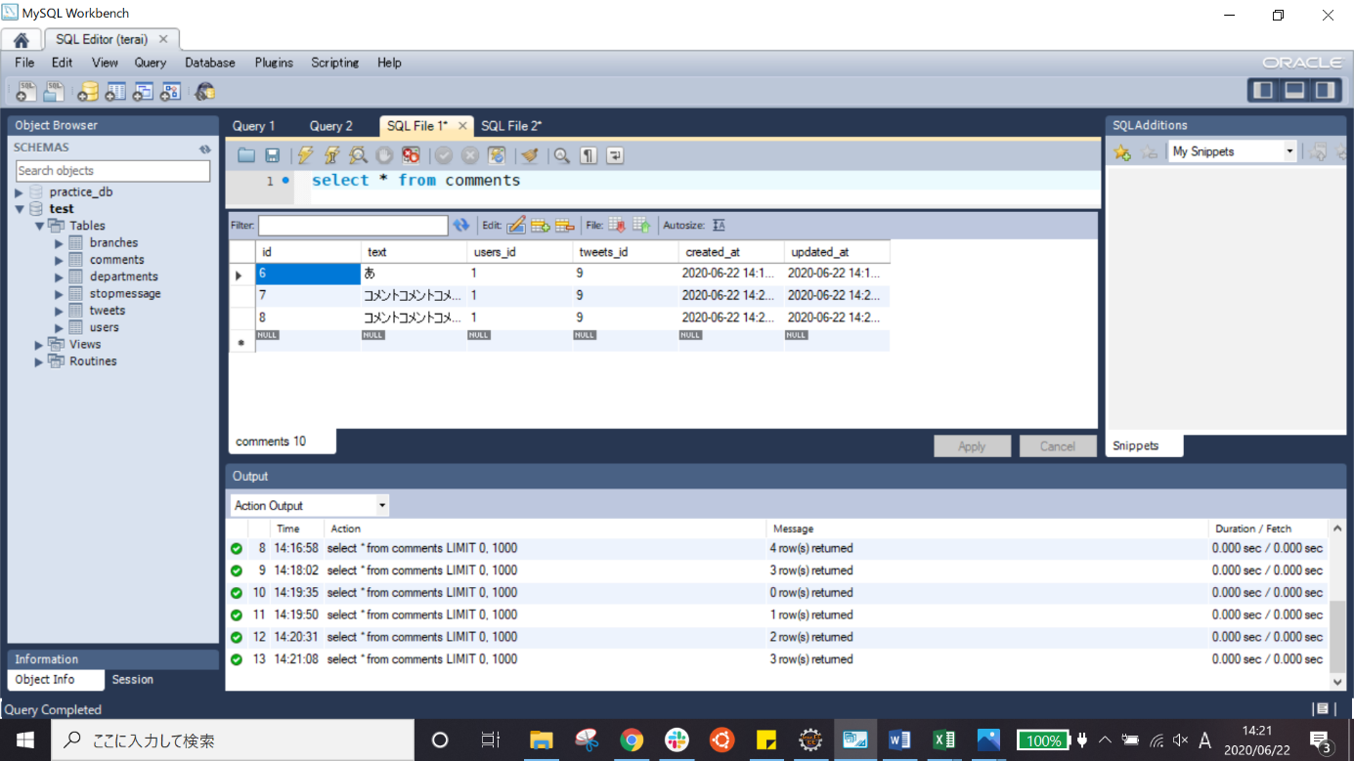
11-3 | コメントに250文字を投稿後

